ด้านกระบวนการภายใน
8. แผนงาน / โครงการ / งาน | 9. แผนปฏิบัติ | 11 | เป้าหมาย |  |  |  | 12 | 13.งบประมาณ | รวม
(Operating Strategies หรือ Strategic Initiatives) | (ระบุกิจกรรมหลักพร้อมปริมาณหรือเป้าหมาย) | ช่วงเวลา | ไตรมาส 1 | ไตรมาส 2 | ไตรมาส 3 | ไตรมาส 4 | หน่วยงานหลัก | (ล้านบาท) | (ล้านบาท)
 | ( Activities / Action Steps) |  |  |  |  |  |  | (1) ลงทุน (2) ทำการ
BSC กลยุทธ์ OM1 การเพิ่มประสิทธิภาพแลความน่าเชื่อถือของระบบจำหน่ายอย่างต่อเนื่อง
ตัวชี้วัด SAIFI 12 กฟฟ. / ดัชนี SAIDI 12 กฟฟ., / ดัชนี SAIFI / ดัชนี SAIDI, ดัชนี SAIFI / SAIDI เมืองใหญ่/
1. OM1.1 แผนงานพัฒนายกระดับโครงข่ายระบบไฟฟ้า (Strong Grid) | 1.1 ดำเนินงานตามแผนงาน/โครงการพัฒนายกระดับโครงข่ายระบบไฟฟ้า (Strong Grid)
 | ตามหลักเกณฑ์และแนวทางปฏิบัติด้านเทคนิคที่ปรับปรุงและพัฒนาขึ้นใหม่ เพื่อยกระดับความมั่นคง
- แผนยุทธศาสตร์กฟภ. OM1.1 หน้า 227/372
- แผนปฏิบัติการ กฟภ. 2566 หน้า 45/148
 | และความเชื่อถือได้ของระบบไฟฟ้า
 | เป้าหมาย ดำเนินการตามแผนงาน/โครงการฯ ที่กำหนด (โดยคณะทำงานพัฒนาฯ รผก.(ป) ประธานฯ
 | กฟน.3 = 100% | ไตรมาส 1-4 | 100% | 100% | 100% | 100% | กปบ.
 | กฟอ.นผ. |  |  |  |  |  | ผปบ.
 | กฟส.วร. |  |  |  |  |  | กฟส.วร.
 | กฟส.บงส. |  |  |  |  |  | กฟส.บงส.
 | กฟส.ศท. |  |  |  |  |  | กฟส.ศท.

 | 1.2 รายงานผลการควบคุม ติดตาม ป้องกัน และแก้ไขค่า SAIFI, SAIDI ใน 12 กฟฟ.จุดรวมงาน (รวมสังกัด) ที่มีค่ามาก
 | ที่สุดในปี 2565
 | เป้าหมาย ตามเกณฑ์ กฟภ. ระดับ 5
 | กฟน.3 = 12 ครั้ง | ไตรมาส 1-4 | 3 | 3 | 3 | 3 | กปบ.
 | หมายเหตุ : รายงาน กจฟ.ทุกเดือน และรายงาน ภ1 ไตรมาสละ 1 ครั้ง
 | กฟอ.นผ. |  |  |  |  |  | ผปบ.
 | กฟส.วร. |  |  |  |  |  | กฟส.วร.
 | กฟส.บงส. |  |  |  |  |  | กฟส.บงส.
 | กฟส.ศท. |  |  |  |  |  | กฟส.ศท.

 | 1.3 รายงานผลการควบคุม ติดตาม ป้องกัน และแก้ไขค่า SAIFI, SAIDI ให้เป็นไปตามเกณฑ์ที่ กฟภ. กำหนด
 | (จัดทำระบบ Preventive Maintenance ทุกไตรมาส)
 | เป้าหมาย ตามเกณฑ์ กฟภ. ระดับ 5
 | กฟน.3 = 12 ครั้ง | ไตรมาส 1-4 | 3 | 3 | 3 | 3 | กปบ.
 | หมายเหตุ : รายงานผลเดือนละ 1 ครั้ง
 | กฟอ.นผ. |  |  |  |  |  | ผปบ.
 | กฟส.วร. |  |  |  |  |  | กฟส.วร.
 | กฟส.บงส. |  |  |  |  |  | กฟส.บงส.
 | กฟส.ศท. |  |  |  |  |  | กฟส.ศท.

 | 1.4 รายงานผลการควบคุม ติดตาม ป้องกัน และแก้ไขค่า SAIFI, SAIDI เมืองใหญ่ ให้เป็นไปตามเกณฑ์ที่ กฟภ.
 | กำหนด (จัดทำระบบ Preventive Maintenance ทุกเดือน)
 | เป้าหมาย ตามเกณฑ์ กฟภ. ระดับ 5
 | กฟน.3 = 12 ครั้ง | ทุกเดือน | 3 | 3 | 3 | 3 | กปบ.
 | หมายเหตุ : รายงานผลเดือนละ 1 ครั้ง
 | กฟอ.นผ. |  |  |  |  |  | ผปบ.
 | กฟส.วร. |  |  |  |  |  | กฟส.วร.
 | กฟส.บงส. |  |  |  |  |  | กฟส.บงส.
 | กฟส.ศท. |  |  |  |  |  | กฟส.ศท.

 | 1.5 จัดประชุมร่วมกับหน่วยงานภายนอก เช่น กฟผ. และรายงานผลการประชุมให้ผู้บริหารรับทราบ
 | เป้าหมาย
 | กฟน.3 = 1 ครั้ง | ไตรมาส 1-4 | - | - | 1 | - | กปบ.
 | หมายเหตุ : อย่างน้อยปีละ 1 ครั้ง

 | 1.6 ทบทวนปรับปรุงแผนปลดโหลด เพื่อเตรียมการเกิดภาวะวิกฤตพลังงานไฟฟ้าในพื้นที่
 | เป้าหมาย
 | กฟน.3 = 1 ครั้ง | ไตรมาส 1-4 | - | - | 1 | - | กปบ.
 | กฟอ.นผ. |  |  |  |  |  | ผปบ.
 | กฟส.วร. |  |  |  |  |  | กฟส.วร.
 | กฟส.บงส. |  |  |  |  |  | กฟส.บงส.
 | กฟส.ศท. |  |  |  |  |  | กฟส.ศท.

 | 1.7 ตัดต้นไม้ใกล้แนวสายไฟฟ้า
 | เป้าหมาย
 | กฟน.3 = 39,000 วงวร กม. | ไตรมาส 1-4 | 14,000 | 5,800 | 16,200 | 3,000 | กบษ.
 | กฟอ.นผ. |  |  |  |  |  | ผปบ.
 | กฟส.วร. |  |  |  |  |  | กฟส.วร.
 | กฟส.บงส. |  |  |  |  |  | กฟส.บงส.
 | กฟส.ศท. |  |  |  |  |  | กฟส.ศท.

 | 1.8 ตัดต้นไม้ตามหลักวิชาการในเขตพื้นที่เทศบาลที่เป็นที่ตั้งของ สนง. กฟฟ. ชั้น 1-3
 | เป้าหมาย
 | กฟน.3 = 13 กิโลเมตร | ไตรมาส 1-4 | 13 | - | - | - | กบษ.
 | หมายเหตุ : จำนวนการไฟฟ้าที่ตั้งเทศบาล เทศบาลละ 1 กม.
 | กฟอ.นผ. |  |  |  |  |  | ผปบ.
 | กฟส.วร. |  |  |  |  |  | กฟส.วร.
 | กฟส.บงส. |  |  |  |  |  | กฟส.บงส.
 | กฟส.ศท. |  |  |  |  |  | กฟส.ศท.

 | 1.9 ติดตั้งฉนวนครอบ เช่น บุชชิ่งหม้อแปลง Drop กับดักเสิร์จฯลฯ ในเขตเทศบาล หรือจุดที่มีความเสี่ยง
 | หรือจากสถานีไฟฟ้า ถึง รีโคลเซอร์ในระบบจำหน่ายตัวแรก
 | เป้าหมาย
 | กฟน.3 = 2,000 ชิ้น | ไตรมาส 1-4 | 1,000 | 1,000 | - | - | กบษ.
 | กฟอ.นผ. |  |  |  |  |  | ผปบ.
 | กฟส.วร. |  |  |  |  |  | กฟส.วร.
 | กฟส.บงส. |  |  |  |  |  | กฟส.บงส.
 | กฟส.ศท. |  |  |  |  |  | กฟส.ศท.

 | 1.10 ติดตั้ง Snake Guard
 | เป้าหมาย
 | กฟน.3 = 2,000 ชิ้น | ไตรมาส 1-4 | 1,000 | 1,000 | - | - | กบษ.
 | กฟอ.นผ. |  |  |  |  |  | ผปบ.
 | กฟส.วร. |  |  |  |  |  | กฟส.วร.
 | กฟส.บงส. |  |  |  |  |  | กฟส.บงส.
 | กฟส.ศท. |  |  |  |  |  | กฟส.ศท.

 | 1.11 เทคอนกรีตเสาต้นที่ติดตั้ง Riserpole ในระบบจำหน่าย
 | เป้าหมาย กฟฟ. จุดรวมงานละ 2 ต้น
 | กฟน.3 = 26 ต้น | ไตรมาส 1-4 | 12 | 14 | - | - | กบษ.
 | กฟอ.นผ. |  |  |  |  |  | ผปบ.
 | กฟส.วร. |  |  |  |  |  | กฟส.วร.
 | กฟส.บงส. |  |  |  |  |  | กฟส.บงส.
 | กฟส.ศท. |  |  |  |  |  | กฟส.ศท.

 | 1.12 ตรวจสอบและแก้ไข ระบบจำหน่ายแรงสูงที่มีปัญหาไฟฟ้าขัดข้องบ่อยครั้ง (22 kV)
 | เป้าหมาย
 | กฟน.3 = 100% ที่ตรวจพบ | ไตรมาส 1-4 | 100% | 100% | 100% | 100% | กบษ.
 | กฟอ.นผ. |  |  |  |  |  | ผปบ.
 | กฟส.วร. |  |  |  |  |  | กฟส.วร.
 | กฟส.บงส. |  |  |  |  |  | กฟส.บงส.
 | กฟส.ศท. |  |  |  |  |  | กฟส.ศท.

 | 1.13 ประชุมชี้แจง/ติดตาม แก้ไขอุปกรณ์ป้องกันทำงานมากที่สถานี 10 อันดับแรก และระบบจำหน่าย 20 อันดับแรก
 | เป้าหมาย |  |  | 1
 | กฟน.3 = 4 ครั้ง | ไตรมาส 1-4 | 1 |  | 1 | 1 | กปบ.
 | หมายเหตุ : ไตรมาสละ 1 ครั้ง
 | กฟอ.นผ. |  |  |  |  |  | ผปบ.
 | กฟส.วร. |  |  |  |  |  | กฟส.วร.
 | กฟส.บงส. |  |  |  |  |  | กฟส.บงส.
 | กฟส.ศท. |  |  |  |  |  | กฟส.ศท.

 | 1.14 บำรุงรักษาหม้อแปลง 1 เฟส (บำรุงรักษาทางเทคนิค)
 | เป้าหมาย |  | เป้าหมายรวม 4,840 เครื่อง
 | กฟน.3 = 4,573 เครื่อง | ไตรมาส 1-4 | 1,358 | 2,889 | 593 | 0 | กบล.
 | กฟอ.นผ. |  |  |  |  |  | ผปบ.
 | กฟส.วร. |  |  |  |  |  | กฟส.วร.
 | กฟส.บงส. |  |  |  |  |  | กฟส.บงส.
 | กฟส.ศท. |  |  |  |  |  | กฟส.ศท.

 | 1.15 บำรุงรักษาหม้อแปลง 3 เฟส (บำรุงรักษาทางเทคนิค)
 | เป้าหมาย |  | เป้าหมายรวม 3,545 เครื่อง
 | กฟน.3 = 3,338 เครื่อง | ไตรมาส 1-4 | 1,249 | 1,938 | 358 | 0 | กบล.
 | กฟอ.นผ. |  |  |  |  |  | ผปบ.
 | กฟส.วร. |  |  |  |  |  | กฟส.วร.
 | กฟส.บงส. |  |  |  |  |  | กฟส.บงส.
 | กฟส.ศท. |  |  |  |  |  | กฟส.ศท.

 | 1.16 ตรวจสอบค่าระดับแรงดันไฟฟ้าของผู้ใช้ไฟ 22 kV ขึ้นไปที่ติดตั้ง AMR ทุกสถานี ตามวาระ
 | เป้าหมาย
 | กฟน.3 = 4 ครั้ง | ไตรมาส 1-4 | 1 | 1 | 1 | 1 | กปบ.
 | หมายเหตุ : ไตรมาสละ 1 ครั้ง

 | 1.17 จัดทำแผนปรับปรุงแก้ไข Feeder ที่แรงดันต่ำกว่าค่าเกณฑ์มาตรฐานคุณภาพบริการให้แล้วเสร็จ
 | เป้าหมาย
 | กฟน.3 = 100% | ไตรมาส 1-4 | 100% | 100% | 100% | 100% | กปบ.
 | หมายเหตุ : 100% ของ Feeder ที่แรงดันต่ำกว่ามาตรฐาน
 | กฟอ.นผ. |  |  |  |  |  | ผปบ.
 | กฟส.วร. |  |  |  |  |  | กฟส.วร.
 | กฟส.บงส. |  |  |  |  |  | กฟส.บงส.
 | กฟส.ศท. |  |  |  |  |  | กฟส.ศท.

2.แผนงานการตรวจสอบระบบจำหน่ายและสายส่งไฟฟ้าโดยใช้ | 2.1 การวัดสถิติจำนวนครั้งการทำงานของอุปกรณ์ Circuit Breaker & Recloser (Trip reclose & Trip lock out)
โปรแกรมประยุกต์ (MJM&MFO) (Smart Patrol) | เฉพาะระบบจำหน่ายแรงสูง 22-33 kV (เปรียบเทียบกับสถิติฯ ในช่วงเวลาเดียวกันของปีก่อนหน้า) โดยใช้ข้อมูลจาก
 | ระบบ OMS
 | เป้าหมาย ตามเกณฑ์ กฟภ. ระดับ 5 (รอเป้าหมาย 2566 จาก กบร.)
 | กฟน.3 = ลดลง 10% ขึ้นไป | ไตรมาส 1-4 | 10% | 10% | 10% | 10% | กปบ.
 | หมายเหตุ : รายงานผลทุกไตรมาส รายงาน ภ1 ทุกไตรมาส
 | กฟอ.นผ. |  |  |  |  |  | ผปบ.
 | กฟส.วร. |  |  |  |  |  | กฟส.วร.
 | กฟส.บงส. |  |  |  |  |  | กฟส.บงส.
 | กฟส.ศท. |  |  |  |  |  | กฟส.ศท.

 | 2.2 การติดตามผลการดำเนินงานเพิ่มประสิทธิภาพการจ่ายไฟสถานีไฟฟ้าและสายส่งระบบ 115 kV เพื่อขออนุมัติการจ่ายไฟแบบ Close loop circuit ระบบ115 kV
 | เป้าหมาย ติดตามผลการดำเนินงาน ปีละ 2 ครั้ง
 | กฟน.3 = 1 แผนงาน | ปีละ 2 ครั้ง | 1 | - | 1 | - | กปบ.
 | หมายเหตุ : รายงานผลปีละ 2 ครั้ง

 | 2.3 รายงานเหตุการณ์ไฟฟ้าขัดข้องเป็นบริเวณกว้างและจ่ายไฟกลับคืน และมีการระบุสาเหตุ
 | เป้าหมาย รายงานครบถ้วน 100%
 | กฟน.3 = 100% | ไตรมาส 1-4 | 100% | 100% | 100% | 100% | กปบ.
 | หมายเหตุ : รายงานผลทุกเดือน รายงาน ภ1 ทุกไตรมาส
 | กฟอ.นผ. |  |  |  |  |  | ผปบ.
 | กฟส.วร. |  |  |  |  |  | กฟส.วร.
 | กฟส.บงส. |  |  |  |  |  | กฟส.บงส.
 | กฟส.ศท. |  |  |  |  |  | กฟส.ศท.

 | 2.4 การตรวจสอบระบบสายส่งไฟฟ้า และรายงานผลการดำเนินการใน โปรแกรมประยุกต์ (MJM&MFO)
 | เป้าหมาย ตามเกณฑ์ กฟภ. ระดับ 5 ดำเนินการตรวจสอบ รายงานผลทุกเดือน รายงาน ภ1 ทุกไตรมาส
 | กฟน.3 = 100% | ไตรมาส 1-4 | 100% | 100% | 100% | 100% | กบษ.
 | หมายเหตุ : รายงานผลทุกเดือน รายงาน ภ1 ทุกไตรมาส
 | กฟอ.นผ. |  |  |  |  |  | ผปบ.
 | กฟส.วร. |  |  |  |  |  | กฟส.วร.
 | กฟส.บงส. |  |  |  |  |  | กฟส.บงส.
 | กฟส.ศท. |  |  |  |  |  | กฟส.ศท.

 | 2.5 ดำเนินการแก้ไขจุดผิดปกติระบบสายส่งไฟฟ้าจากโปรแกรมประยุกต์ (MJM&MFO) และรายงานผลการดำเนินงาน
 | เป้าหมาย ดำเนินการแก้ไขจุดผิดปกติ และรายงานผล
 | กฟน.3 = 80 % | ไตรมาส 1-4 | 80% | 80% | 80% | 80% | กบษ.

 | 2.6 การตรวจสอบระบบจำหน่ายแรงสูง และรายงานผลการดำเนินการใน โปรแกรมประยุกต์ (MJM&MFO)
 | เป้าหมาย ตามเกณฑ์ กฟภ. ระดับ 5 ดำเนินการตรวจสอบ รายงานผลทุกเดือน รายงาน ภ1 ทุกไตรมาส
 | กฟน.3 = 100% | ไตรมาส 2,4 | - | 100% | - | 100% | กบษ.
 | หมายเหตุ : รายงานผลทุกเดือน รายงาน ภ1 ไตรมาส 2 และ 4
 | กฟอ.นผ. |  |  |  |  |  | ผปบ.
 | กฟส.วร. |  |  |  |  |  | กฟส.วร.
 | กฟส.บงส. |  |  |  |  |  | กฟส.บงส.
 | กฟส.ศท. |  |  |  |  |  | กฟส.ศท.

 | 2.7 ดำเนินการแก้ไขจุดผิดปกติระบบจำหน่ายแรงสูงจากโปรแกรมประยุกต์ (MJM&MFO) และรายงานผลการดำเนินงาน
 | เป้าหมาย ดำเนินการแก้ไขจุดผิดปกติ และรายงานผล
 | กฟน.3 = 80 % | ไตรมาส 1-4 | 80% | 80% | 80% | 80% | กบษ.
 | กฟอ.นผ. |  |  |  |  |  | ผปบ.
 | กฟส.วร. |  |  |  |  |  | กฟส.วร.
 | กฟส.บงส. |  |  |  |  |  | กฟส.บงส.
 | กฟส.ศท. |  |  |  |  |  | กฟส.ศท.

3.งานความสำเร็จในการบริการลูกค้ากรณีไฟดับ | 3.1 สร้างเหตุการณ์และปรับปรุงประมาณการ/เวลาจ่ายไฟกลับคืนในระบบ OMS ในเชิง Real time ภายใน 1 ชั่วโมง
 | เมื่อเกิดไฟดับ (จุดรวมงาน)
 | เป้าหมาย 60 % ของงานทั้งหมด รวม กฟส. และ กฟย. ตามเกณฑ์ กฟภ. ระดับ 5 (รอเป้าหมาย 2566 จาก คสฟ.)
 | น.3 = 60 % | ไตรมาส 1-4 | 60% | 60% | 60% | 60% | กปบ.
 | กฟอ.นผ. |  |  |  |  |  | ผปบ.
 | กฟส.วร. |  |  |  |  |  | กฟส.วร.
 | กฟส.บงส. |  |  |  |  |  | กฟส.บงส.
 | กฟส.ศท. |  |  |  |  |  | กฟส.ศท.

4.งานความสำเร็จในการจัดระเบียบสายสื่อสาร ฯ | 4.1 ดำเนินการปรับปรุงระบบจำหน่ายตามแผนงานการจัดระเบียบสายสื่อสารโทรคมนาคม
 | เป้าหมาย ดำเนินการปรับปรุงระบบจำหน่ายเพื่อรองรับการจัดระเบียบสายสื่อสาร ฯ 100 % ตามเส้นทางที่กำหนด
 | น.3 = อยู่ระหว่างรอค่าเป้าหมายจำนวนเส้นทาง ( กบธ. กับ กบล.) | ไตรมาส 1-4 |  |  |  |  | กบล.
 | กฟอ.นผ. |  |  |  |  |  | ผปบ.
 | กฟส.วร. |  |  |  |  |  | กฟส.วร.
 | กฟส.บงส. |  |  |  |  |  | กฟส.บงส.
 | กฟส.ศท. |  |  |  |  |  | กฟส.ศท.

ตัวชี้วัด ร้อยละของหน่วยสูญเสียในระบบจำหน่าย (Loss) ของสายงานฯ
5.OM1.2 แผนงานควบคุมหน่วยสูญเสีย (Technical/Non-Technical) | 5.1 ควบคุม ติดตาม ป้องกัน และแก้ไข ด้าน Technical Loss 10 มาตรการ ให้เป็นไปตามเกณฑ์ที่ กฟภ. กำหนด
 | เป้าหมาย
- แผนยุทธศาสตร์กฟภ. OM1.2 หน้า 227/372
- แผนปฏิบัติการ กฟภ. 2566 หน้า 49-51/148
 | กฟน.3 = 4 ครั้ง | ไตรมาส 1-4 | 1 | 1 | 1 | 1 | คณะทำงาน
 | หมายเหตุ : รายงานผลไตรมาสละ 1 ครั้ง |  |  |  |  |  | ลดหน่วยสูญเสีย
 | กฟอ.นผ. |  |  |  |  |  | ผปบ.
 | กฟส.วร. |  |  |  |  |  | กฟส.วร.
 | กฟส.บงส. |  |  |  |  |  | กฟส.บงส.
 | กฟส.ศท. |  |  |  |  |  | กฟส.ศท.

 | 5.2 ควบคุม ติดตาม ป้องกัน และแก้ไข ด้าน Non-Technical Loss 10 มาตรการ ให้เป็นไปตามเกณฑ์ที่ กฟภ. กำหนด
 | เป้าหมาย
 | กฟน.3 = 4 ครั้ง | ไตรมาส 1-4 | 1 | 1 | 1 | 1 | คณะทำงาน
 | หมายเหตุ : รายงานผลไตรมาสละ 1 ครั้ง |  |  |  |  |  | ลดหน่วยสูญเสีย
 | กฟอ.นผ. |  |  |  |  |  | ผมต.
 | กฟส.วร. |  |  |  |  |  | กฟส.วร.
 | กฟส.บงส. |  |  |  |  |  | กฟส.บงส.
 | กฟส.ศท. |  |  |  |  |  | กฟส.ศท.

 | 5.3 การใช้โปรแกรม U-CUBE เพื่อนำมาใช้บริหารจัดการด้าน Non-Technical Loses และTechnical Losses
 | เป้าหมาย
 | กฟน.3 = 4 ครั้ง | ไตรมาส 1-4 | 1 | 1 | 1 | 1 | คณะทำงาน
 | หมายเหตุ : รายงานผลไตรมาสละ 1 ครั้ง |  |  |  |  |  | ลดหน่วยสูญเสีย
 | กฟอ.นผ. |  |  |  |  |  | ผมต.
 | กฟส.วร. |  |  |  |  |  | กฟส.วร.
 | กฟส.บงส. |  |  |  |  |  | กฟส.บงส.
 | กฟส.ศท. |  |  |  |  |  | กฟส.ศท.

ตัวชี้วัด ดัชนี SAIFI นิคมอุตาหกรรม / ดัชนี SAIDI นิคมอุตสาหกรรม / ความพึงพอใจต่อระบบไฟฟ้าในนิคมอุตสาหกรรม
6 แผนงานติดตามและแก้ไขปัญหาไฟดับพื้นที่นิคมอุตสาหกรรม | 6.1 รายงานผลการควบคุม ติดตาม ป้องกัน และแก้ไขค่า SAIFI, SAIDI พื้นที่นิคมอุตสาหกรรม ให้เป็นไปตามเกณฑ์ที่ กฟภ.
 | กำหนด (จัดทำระบบ Preventive Maintenance ทุกเดือน)
 | เป้าหมาย รายงานผล 12 ครั้ง
 | กฟน.3 = ไม่มีนิคมอุตสาหกรรม | ไตรมาส 1-4 |  |  |  |  | กปบ./กบษ.
 | หมายเหตุ : รายงานผลเดือนละ 1 ครั้ง

 | 6.2 รายงานวิเคราะห์ปัญหากระแสไฟฟ้าขัดข้อง พื้นที่นิคมอุตสาหกรรม เพื่อระบุอุปกรณ์ทำงาน การแก้ไข การจ่ายไฟกลับคืน และมีการระบุสาเหตุ
 | เป้าหมาย ทุกครั้งที่เกิดปัญหา 100 % ไตรมาสละ 1 ครั้ง
 | กฟน.3 = ไม่มีนิคมอุตสาหกรรม | ไตรมาส 1-4 |  |  |  |  | กปบ.
 | หมายเหตุ : รายงานผล ภ1 ทุกไตรมาส

 | 6.3 รายงานการตรวจสอบวิเคราะห์ระบบป้องกันทำงานผิดปกติ สำหรับเหตุการณ์ไฟฟ้าขัดข้องพื้นที่นิคมอุตสาหกรรม และการจ่ายไฟกลับคืน และมีการระบุสาเหตุ
 | เป้าหมาย รายงานครบถ้วน 100%
 | กฟน.3 = ไม่มีนิคมอุตสาหกรรม | ไตรมาส 1-4 |  |  |  |  | กปบ.
 | หมายเหตุ : รายงานผลทุกเดือน รายงาน ภ1 ทุกไตรมาส

 | แผนงานการตรวจสอบระบบจำหน่ายและสายส่งไฟฟ้าโดยใช้ โปรแกรมประยุกต์
 | โปรแกรมประยุกต์ (MJM&MFO) (Smart Patrol)
 | 6.4 การตรวจสอบระบบสายส่งไฟฟ้า พร้อมทั้งดำเนินการแก้ไขจุดผิดปกติและรายงานผลการดำเนินการใน APSA พื้นที่นิคม
 | อุตสาหกรรม
 | เป้าหมาย ตามเกณฑ์ กฟภ. ระดับ 5 ดำเนินการตรวจสอบ รายงานผลทุกเดือน รายงาน ภ1 ทุกไตรมาส
 | กฟน.3 = ไม่มีนิคมอุตสาหกรรม | ไตรมาส 1-4 |  |  |  |  | กบษ.
 | หมายเหตุ : รายงานผลทุกเดือน รายงาน ภ1 ทุกไตรมาส

 | 6.5 การตรวจสอบระบบจำหน่ายแรงสูง พร้อมทั้งดำเนินการแก้ไขจุดผิดปกติและรายงานผลการดำเนินการใน MJM ในพื้นที่นิคมอุตสาหกรรม
 | เป้าหมาย ตามเกณฑ์ กฟภ. ระดับ 5
 | กฟน.3 = ไม่มีนิคมอุตสาหกรรม | ไตรมาส 2 , 4 |  |  |  |  | กบษ.
 | หมายเหตุ : รายงานผลทุกเดือน รายงาน ภ1 ไตรมาส 2 และ 4

 | 6.6 ตัดต้นไม้ใกล้แนวระบบไฟฟ้าทั้งระบบสายส่ง และระบบจำหน่ายแรงสูง ในพื้นที่นิคมอุตสาหกรรม
 | เป้าหมาย
 | กฟน.3 = ไม่มีนิคมอุตสาหกรรม | ไตรมาส 1-4 |  |  |  |  | กบษ.

 | 6.7 สำรวจระบบไฟฟ้าทั้งระบบสายส่ง, ระบบจำหน่ายแรงสูง เพื่อพิจารณาเปลี่ยนทดแทนอุปกรณ์ไฟฟ้าที่เสื่อมสภาพจำนวนมากหรือทั้งไลน์ (MS2000) ในพื้นที่นิคมอุตสาหกรรม
 | เป้าหมาย สำรวจ จัดสรรงบ และดำเนินการแก้ไขปิดงาน 100%
 | กฟน.3 = ไม่มีนิคมอุตสาหกรรม | ไตรมาส 1-4 |  |  |  |  | กบษ.
 | หมายเหตุ : รายงานผลทุกเดือน รายงาน ภ1 ทุกไตรมาส

 | 6.8 แผนงานบำรุงรักษาอุปกรณ์ในสถานีไฟฟ้า (Switchgear และ Relay) พื้นที่นิคมอุตสาหกรรม
 | เป้าหมาย
 | กฟน.3 = ไม่มีนิคมอุตสาหกรรม | ไตรมาส 1-4 |  |  |  |  | กบษ.
 | หมายเหตุ : รายงานผลทุกเดือน รายงาน ภ1 ทุกไตรมาส

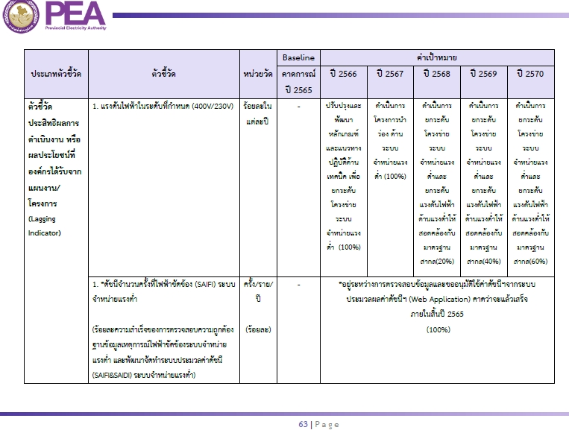
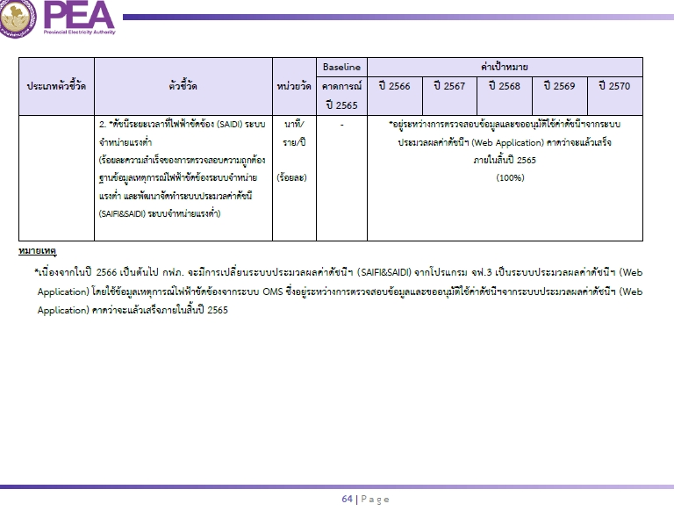
BSC กลยุทธ์ OM2 ยกระดับคุณภาพระบบจำหน่ายไฟฟ้าแรงต่ำรองรับการเปลี่ยนแปลงของอุตสาหกรรมไฟฟ้า
ตัวชี้วัด ดัชนีจำนวนครั้งที่ไฟฟ้าขัดข้อง (SAIFI) ของระบบจำหน่ายแรงต่ำ ของสายงานการไฟฟ้าภาค 1/ ดัชนีระยะเวลาที่ไฟฟ้าขัดข้อง (SAIDI) ของระบบจำหน่ายแรงต่ำ ของสายงานการไฟฟ้าภาค 1
7. OM2.1 แผนงานยกระดับคุณภาพระบบไฟฟ้าแรงต่ำเพื่อรองรับ | 7.1 ดำเนินงานตามแผนงาน/โครงการพัฒนายกระดับโครงข่ายระบบจำหน่ายแรงต่ำ ตามหลักเกณฑ์และ
การเปลี่ยนแปลงของอุตสาหกรรมไฟฟ้า | แนวทางปฏิบัติงานด้านเทคนิคที่ปรับปรุงและพัฒนาขึ้นมา เพื่อยกระดับความมั่นคงและความเชื่อถือได้
 | ของระบบจำหน่ายแรงต่ำและยกระดับแรงดันไฟฟ้าด้านแรงต่ำให้สอดคล้องกับมาตรฐานสากลและการไฟฟ้านครหลวง
- แผนยุทธศาสตร์กฟภ. OM2.1 หน้า 227/372
- แผนปฏิบัติการ กฟภ. 2566 หน้า 58-69/148
 | (บริหารจัดการระบบประมวลผลค่าดัชนีฯ (Web Application) ให้เป็นไปตามเป้าหมายที่กำหนด เริ่มใช้งาน ปี 66)
 | เป้าหมาย รอค่าเป้าหมาย ตามหลักเกณฑ์ กองจ่ายไฟ กำหนด ในปี 2566
 | กฟน.3 = 100 % | ไตรมาส 1-4 | 100% | 100% | 100% | 100% | กปบ.
 | หมายเหตุ : in put จากระบบฯ OMS, out put ดูจาก Web Application
 | กฟอ.นผ. |  |  |  |  |  | ผปบ.
 | กฟส.วร. |  |  |  |  |  | กฟส.วร.
 | กฟส.บงส. |  |  |  |  |  | กฟส.บงส.
 | กฟส.ศท. |  |  |  |  |  | กฟส.ศท.

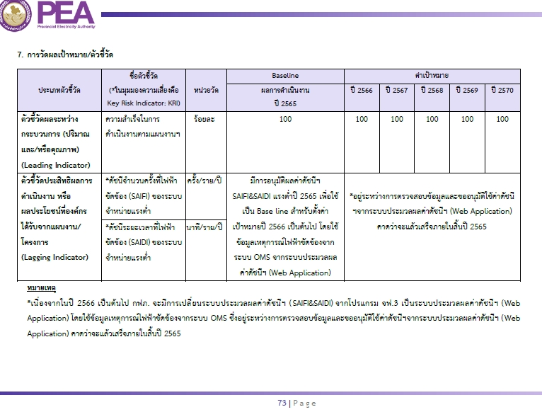
- แผนยุทธศาสตร์กฟภ. OM2.2 หน้า 227/372
- แผนปฏิบัติการ กฟภ. 2566 หน้า 70-77/148
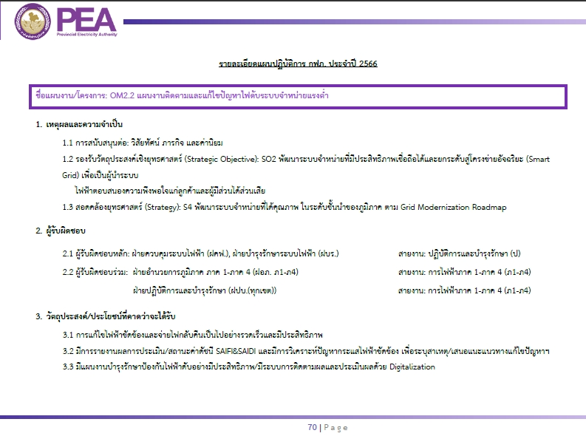
8. OM2.2 แผนงานติดตามและแก้ไขปัญหาไฟดับระบบจำหน่ายแรงต่ำ | 8.1 รายงานผลการประเมินสถานะค่าดัชนี SAIFI, SAIDI และเสนอแนวทางแก้ไขปัญหาฯ
 | เป้าหมาย รายงานผลเดือนละ 1 ครั้ง
 | กฟน.3 = 100% | ไตรมาส 1-4 | 100% | 100% | 100% | 100% | กปบ.
 | หมายเหตุ : รายงานผลทุกเดือน สาย(ป) ทราบ, รายงาน ภ1 ทุกไตรมาส
 | กฟอ.นผ. |  |  |  |  |  | ผปบ.
 | กฟส.วร. |  |  |  |  |  | กฟส.วร.
 | กฟส.บงส. |  |  |  |  |  | กฟส.บงส.
 | กฟส.ศท. |  |  |  |  |  | กฟส.ศท.

 | 8.2 รายงานวิเคราะห์ปัญหากระแสไฟฟ้าขัดข้องระบบจำหน่ายแรงต่ำ เพื่อระบบอุปกรณ์ทำงาน/สาเหตุ/แก้ไขปัญหาฯ
 | เป้าหมาย รายงานผลไตรมาสละ 1 ครั้ง
 | กฟน.3 = 100% | ไตรมาส 1-4 | 100% | 100% | 100% | 100% | กปบ.
 | หมายเหตุ : รายงานผลทุกไตรมาส สายงาน (ป), รายงาน ภ1 ทุกไตรมาส
 | กฟอ.นผ. |  |  |  |  |  | ผปบ.
 | กฟส.วร. |  |  |  |  |  | กฟส.วร.
 | กฟส.บงส. |  |  |  |  |  | กฟส.บงส.
 | กฟส.ศท. |  |  |  |  |  | กฟส.ศท.

 | 8.3 ดำเนินการตรวจสอบระบบไฟฟ้าระบบจำหน่ายแรงต่ำพร้อมทั้งดำเนินการแก้ไขจุดผิดปกติ
 | และรายงานผลการดำเนินการในโปรแกรมประยุกต์ (MJM&MFO) (Smart Patrol)
 | เป้าหมาย รายงานผลเดือนละ 1 ครั้ง
 | กฟน.3 = 100% ของแผนในแต่ละปี | ไตรมาส 1-4 | 100% | 100% | 100% | 100% | กบษ.
 | หมายเหตุ : รายงานผลทุกเดือน สาย(ป) ทราบ, รายงาน ภ1 ทุกไตรมาส
 | กฟอ.นผ. |  |  |  |  |  | ผปบ.
 | กฟส.วร. |  |  |  |  |  | กฟส.วร.
 | กฟส.บงส. |  |  |  |  |  | กฟส.บงส.
 | กฟส.ศท. |  |  |  |  |  | กฟส.ศท.

 | 8.4 สำรวจระบบไฟฟ้าระบบจำหน่ายแรงต่ำ เพื่อพิจารณาเปลี่ยนทดแทนอุปกรณ์ไฟฟ้าที่เสื่อมสภาพจำนวนมากหรือทั้งไลน์
 | (MS3000) ปิดงานก่อสร้าง
 | เป้าหมาย สำรวจ จัดสรรงบ และดำเนินการแก้ไขปิดงาน ตามเป้าหมาย
 | กฟน.3 = 13 งาน | ไตรมาส 1-4 | - | - | - | 13 | กบษ.
 | หมายเหตุ : รายงานผลทุกเดือน สาย(ป) ทราบ, รายงาน ภ1 ทุกไตรมาส

9.แผนงานปรับปรุงหม้อแปลงและระบบจำหน่ายแรงต่ำ จากผลวิเคราะห์ของ OPSAonGIS | 9.1 แผนแก้ไขข้อมูล GIS แผนวัดโหลด และแผนการปรปรุงระบบจำหน่ายแรงต่ำ |  |  |  |  |  |  |  |  | 1
(OPSAonGIS ด้วย PSIM) (งานนโยบาย ผวก.ปี 65 (บส.)) | เป้าหมาย ตามแผน ผวก. ปี 2565 ร้อยละ 100 ภายในไตรมาส 3 (รอค่าเป้าหมายปี 2566) |  |  |  |  |  |  |  |  | 1
 | กฟน.3 = 100 % (2083 เครื่อง) | ไตรมาส 1-4 | รอค่าเป้าหมายจาก กวร. | รอค่าเป้าหมายจาก กวร. | รอค่าเป้าหมายจาก กวร. | รอค่าเป้าหมายจาก กวร. | กวว.
 | กฟอ.นผ. |  |  |  |  |  | ผปบ.
 | กฟส.วร. |  |  |  |  |  | กฟส.วร.
 | กฟส.บงส. |  |  |  |  |  | กฟส.บงส.
 | กฟส.ศท. |  |  |  |  |  | กฟส.ศท.

 | 9.2 แก้ไขข้อมูล GIS, วัดโหลด, ก่อสร้างและปรับปรุงระบบจำหน่ายแรงต่ำ
 | เป้าหมาย ตามแผน ผวก. ปี 2565 (ระดับ 5) (รอค่าเป้าหมายปี 2566)
 | กฟน.3 = ร้อยละ 95 ภายใน พ.ย. | ไตรมาส 1-4 | รอค่าเป้าหมายจาก กวร. | รอค่าเป้าหมายจาก กวร. | รอค่าเป้าหมายจาก กวร. | รอค่าเป้าหมายจาก กวร. | กวว.
 | กฟอ.นผ. |  |  |  |  |  | ผปบ.
 | กฟส.วร. |  |  |  |  |  | กฟส.วร.
 | กฟส.บงส. |  |  |  |  |  | กฟส.บงส.
 | กฟส.ศท. |  |  |  |  |  | กฟส.ศท.

ตัวชี้วัด ร้อยละความถูกต้อง มิเตอร์ GIS / ร้อยละความถูกต้อง หม้อแปลง GIS / ร้อยละความถูกต้อง อุปกรณ์ป้องกันและตัดตอน GIS
10. แผนติดตาม Data Cleasing ระบบ GIS ในเชิงคุณภาพ | 10.1 ปรับปรุงความถูกต้องและครบถ้วนของข้อมูลมิเตอร์ในฐานข้อมูลระบบ GIS
 | เป้าหมาย ตามเกณฑ์ กฟภ. ระดับ 5 (รอค่าเป้าหมายปี 2566)
 | กฟน.3 = ร้อยละ 99 | ไตรมาส 1-4 | 99 | 99 | 99 | 99 | กวว.
 | กฟอ.นผ. |  |  |  |  |  | ผมต.
 | กฟส.วร. |  |  |  |  |  | กฟส.วร.
 | กฟส.บงส. |  |  |  |  |  | กฟส.บงส.
 | กฟส.ศท. |  |  |  |  |  | กฟส.ศท.

 | 10.2 ปรับปรุงความถูกต้องของข้อมูลหม้อแปลงไฟฟ้าในฐานข้อมูล GIS
 | เป้าหมาย ตามเกณฑ์ กฟภ. ระดับ 5 (รอค่าเป้าหมายปี 2566)
 | กฟน.3 = ร้อยละ 96 | ไตรมาส 1-4 | 96 | 96 | 96 | 96 | กวว.
 | กฟอ.นผ. |  |  |  |  |  | ผปบ.
 | กฟส.วร. |  |  |  |  |  | กฟส.วร.
 | กฟส.บงส. |  |  |  |  |  | กฟส.บงส.
 | กฟส.ศท. |  |  |  |  |  | กฟส.ศท.

 | 10.3 ปรับปรุงความถูกต้องของข้อมูลอุปกรณ์ป้องกันและตัดตอนในระบบไฟฟ้าในฐานข้อมูล GIS
 | เป้าหมาย ตามเกณฑ์ กฟภ. ระดับ 5 (รอค่าเป้าหมายปี 2566)
 | กฟน.3 = ร้อยละ 99 | ไตรมาส 1-4 | 99 | 99 | 99 | 99 | กวว.
 | กฟอ.นผ. |  |  |  |  |  | ผปบ.
 | กฟส.วร. |  |  |  |  |  | กฟส.วร.
 | กฟส.บงส. |  |  |  |  |  | กฟส.บงส.
 | กฟส.ศท. |  |  |  |  |  | กฟส.ศท.

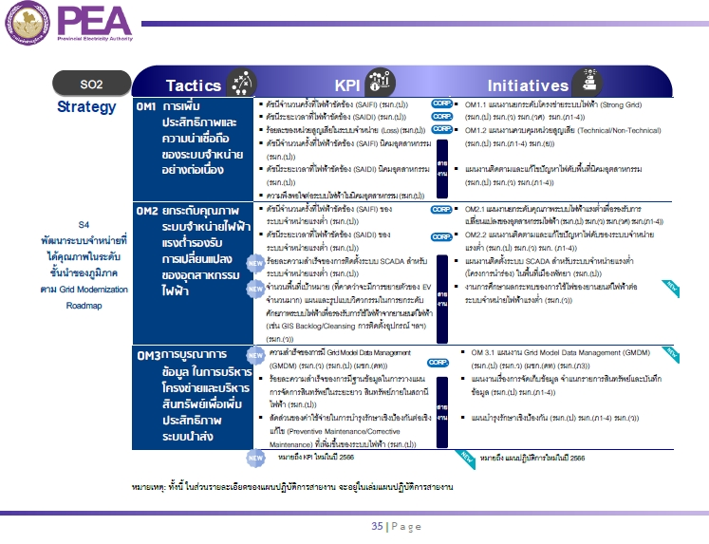
NEW
BSC กลยุทธ์ OM3 การบูรณาการข้อมูลในการบริหารโครงข่ายและบริหารสินทรัพย์เพื่อเพิ่มประสิทธิภาพระบบนำส่ง
ตัวชี้วัด ร้อยละความสำเร็จของการมีฐานข้อมูลในการวางแผนจัดการสินทรัพย์ระยะยาว สินทรัพย์ภายในสถานีไฟฟ้า
11. แผนงานเรื่องการจัดเก็บข้อมูล จำแนกรายการสินทรัพย์ | 11.1 จัดทำฐานข้อมูลของสินทรัพย์ที่สำคัญเพื่อใช้ในการบริหารจัดการสินทรัพย์ได้แก่ ข้อมูลพื้นฐาน,
และบันทึกข้อมูล | ข้อมูลที่ได้จากกิจกรรมบำรุงรักษา, สภาพและสมรรถนะของสินทรัพย์
- แผนยุทธศาสตร์กฟภ. OM3 หน้า 139/372
- แผนปฏิบัติการ กฟภ. 2566 หน้า 35/148
 | เป้าหมาย ระดับ 5 ตามเกณฑ์สายงาน มีฐานข้อมูลหม้อแปลงไฟฟ้ากำลัง 100%
 | (รอความชัดเจนของกิจกรรมที่ต้องดำเนินการจากผู้รับผิดชอบหลัก สายงาน ป โดย กบร.)
 | กฟน.3 = 100% | ไตรมาส 1-4 | 100% | 100% | 100% | 100% | กบษ.
 | กฟอ.นผ. |  |  |  |  |  | ผปบ.
 | กฟส.วร. |  |  |  |  |  | กฟส.วร.
 | กฟส.บงส. |  |  |  |  |  | กฟส.บงส.
 | กฟส.ศท. |  |  |  |  |  | กฟส.ศท.

NEW
ตัวชี้วัด สัดส่วนของค่าใช้จ่ายในการบำรุงรักษาเชิงป้องกันต่อเชิงแก้ไข (Preventive Maintenance/Corrective Maintenance) ที่เพิ่มขึ้นของระบบไฟฟ้า
12. แผนบำรุงรักษาเชิงป้องกัน | 12.1 บริหารจัดการการวัดประสิทธิภาพในการบำรุงรักษาระบบไฟฟ้าของ กฟภ.
 | เป้าหมาย ระดับ 5 ตามเกณฑ์สายงาน อัตราส่วน PM/CM 1.5
- แผนยุทธศาสตร์กฟภ. OM3 หน้า 139/372
- แผนปฏิบัติการ กฟภ. 2566 หน้า 35/148
 | (รอความชัดเจนของกิจกรรมที่ต้องดำเนินการจากผู้รับผิดชอบหลัก สายงาน ป โดย กบร.)
 | กฟน.3 = อัตราส่วน PM/CM 1.5 | ไตรมาส 1-4 | 1.5 | 1.5 | 1.5 | 1.5 | กบษ.
 | กฟอ.นผ. |  |  |  |  |  | ผปบ.
 | กฟส.วร. |  |  |  |  |  | กฟส.วร.
 | กฟส.บงส. |  |  |  |  |  | กฟส.บงส.
 | กฟส.ศท. |  |  |  |  |  | กฟส.ศท.

NEW
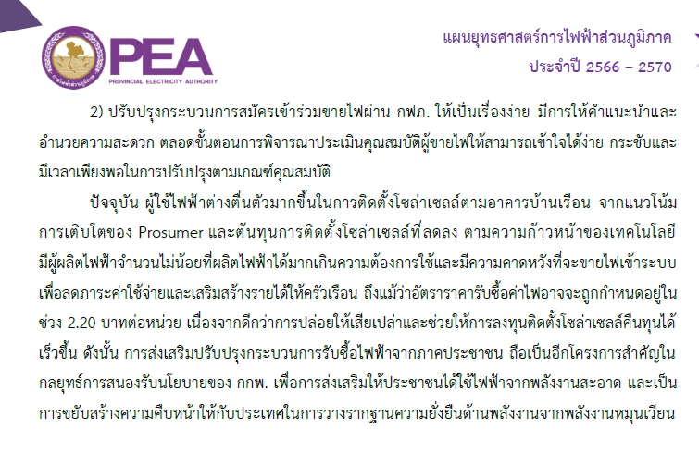
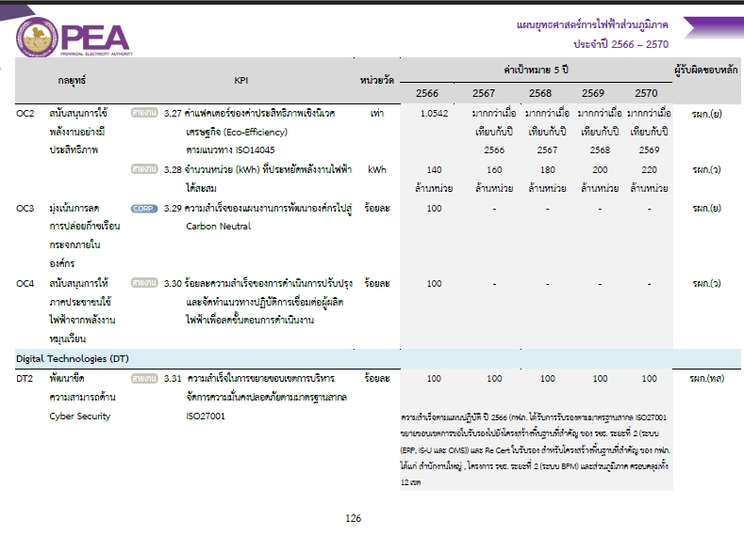
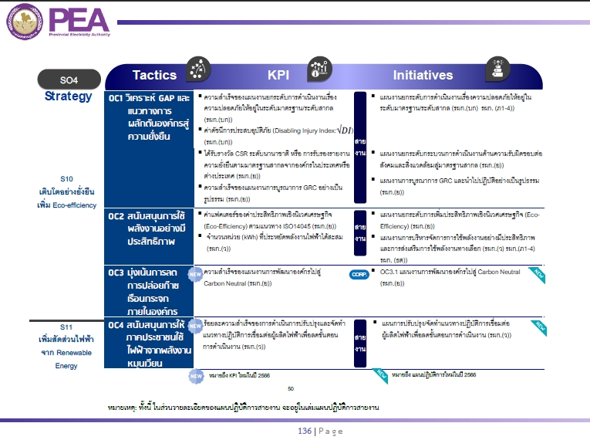
BSC กลยุทธ์ OC4 สนับสนุนการให้ภาคประชาชนใช้ไฟฟ้าจากพลังงานหมุนเวียน
ตัวชี้วัด ร้อยละความสำเร็จของการดำเนินการปรับปรุงและจัดทำแนวทางปฏิบัติการเชื่อมต่อผู้ผลิตไฟฟ้า เพื่อลดขั้นตอนการดำเนินงาน
13. แผนการปรับปรุง/จัดทำแนวทางปฏิบัติการเชื่อมต่อ | 13.1 ดำเนินการตามแผนงานความสำเร็จของการดำเนินการปรับปรุงและจัดทำแนวทางปฏิบัติการ
ผู้ผลิตไฟฟ้าเพื่อลดขั้นตอนการดำเนินงาน | เชื่อมต่อผู้ผลิตไฟฟ้า ของสายงาน ว
- แผนยุทธศาสตร์กฟภ. OC4 หน้า 84, 126/372
- แผนปฏิบัติการ กฟภ. 2566 หน้า 136/148
 | เป้าหมาย ระดับ 5 ตามเกณฑ์สายงาน ดำเนินการตามกิจกรรม/แผนงานได้แล้วเสร็จร้อยละ 100
 | (ประชุมร่วมกับ กสผ. และหน่วยงานที่เกี่ยวข้องและดำเนินการตามกิจกรรมที่ กสผ. กำหนด)
 | กฟน.3 = 100% | ไตรมาส 1-4 | 100% | - | - | - | กวว.

 | กฟอ.นผ. |  |  |  |  |  | ผปบ.
 | กฟส.วร. |  |  |  |  |  | กฟส.วร.
 | กฟส.บงส. |  |  |  |  |  | กฟส.บงส.
 | กฟส.ศท. |  |  |  |  |  | กฟส.ศท.

